Lembar Pengesahan
 |  |  |  |  | SOP |  |  |  |  |  | No | : | MMP-SOP-HCD-006
 |  |  |  |  | PROSES PEMINJAMAN DAN PENGEMBALIAN BARANG/KENDARAAN INVENTARIS |  |  |  |  |  | Revisi | : | 1
 |  |  |  |  |  |  |  |  |  |  | Tgl Eff | : | 1 Desember 2016
 |  |  |  |  |  |  |  |  |  |  | Halaman | : | 1 dari 15

1 | TUJUAN |  | : | SOP ini dibuat untuk memperlancar dan memperjelas proses, prosedur administrasi peminjaman barang/kendaraan inventaris dan pertanggungjawaban pemakaian barang/kendaraan jika terjadi kerusakan

2 | RUANG LINGKUP |  | :
 | 2.1 Ruang lingkup Pengajuan Peminjaman Barang
 |  |  |  | Ruang lingkup SOP ini dimulai dari langkah pengajuan peminjaman barang oleh Pemohon, lalu meminta persetujuan kepada Kepala Divisi, cheklist kelengkapan dan kondisi barang/kendaraan hingga pada tahap serah terima barang oleh Spv.General Affair

 | 2.2 Ruang lingkup pengembalian Barang
 |  |  |  | Ruang lingkup SOP ini dimulai dari proses pengembalian barang oleh Pemohon lalu pengecekan barang/kendaraan berdasarkan cheklist kelengkapan dan kondisi barang/kendaraan kemudian serah terima barang kembali, hingga pertanggung jawaban oleh Pemohon atas barang hilang/rusak yang diketahui oleh Atasan Langsung dan HCD-GA Manager

3 | Penanggung jawab dari SOP ini secara keseluruhan adalah Spv. General Affair
 | Semua implementasi/penerapan SOP ini dilakukan dengan menggunakan sistem email dan manual

4 | DEFINISI

 | 4.A Definisi Bagan Alir

 |  | = |  | Proses |  |  | = | Multi dokumen | = | Simpang alur proses

 |  | = |  | Keputusan |  |  | = | Alur proses | = | Simpang alur proses ke bagian lain

 |  | = |  | Proses awal/akhir |  |  | = | Arah alur proses

 |  | = |  | Dokumen |  |  | = | Arah alur proses ke bagian lain

 | 4.B Definisi Kata / Kalimat / Singkatan

 | 1. | Barang/Kendaraan Inventaris |  |  |  | = | Barang-barang dan kendaraan inventaris yang pengawasannya di bawah General Affair
 | 2. | Tanda Terima Barang |  |  |  | = | Bukti serah terima barang.
 | 3. | Cheklist |  |  |  | = | Proses cek kelengkapan dan kondisi barang

5 | Dokumen yang digunakan :
 | 5.1 | Formulir Pengajuan Peminjaman Barang ........................................................MMP-F-SOP-HCD-006-01
 | 5.2 | Formulir Kehilangan dan Kerusakan Barang .....................................................MMP-F-SOP-HCD-006-02
 | 5.3 | Tanda Terima barang ........................................................................... MMP-F-SOP-HCD-006-03
 | 5.4 | Form Cheklist.....................................................................................MMP-F-SOP-HCD-006-04
 | 5.5 | E-mail ...........................................................................................................

6 | Penjelasan Bagan Alir untuk setiap proses serta penanggung jawab dari masing-masing proses bisa dilihat pada halaman 2-4

DIBUAT OLEH
DIPERIKSA OLEH
DISETUJUI OLEH
DISETUJUI OLEH

TGL :
TGL :
TGL :
TGL :

Peminjaman
 |  | SOP |  | No : ........ | : MMP-SOP-HCD-006
 |  | PROSES PEMINJAMAN DAN PENGEMBALIAN BARANG/KENDARAAN INVENTARIS |  | Revisi | : 1
 |  |  |  | Tgl Eff | : 1 Desember 2016
 |  |  |  | Hal | : 3 dari 15
PROSES PEMINJAMAN BARANG | PEMOHON | KA.DIVISI | GA SUPERVISIOR | MANAGER HCD

MULAI

1 PN
1 KD
1 GS
1 MH
Analisa Keperluan Pinjam
Terima Form Pengajuan
Terima Form Pengajuan (Email)
Terima Form Pengajuan (Email)

MMP-F-SOP-HCD-006-01
MMP-F-SOP-HCD-006-01
MMP-F-SOP-HCD-006-01

2 PN
2 KD
2 GS
2 MH
Buat Pengajuan
Verifikasi Pengajuan
Cek Barang/Kendaraan
Verifikasi Pengajuan

MMP-F-SOP-HCD-006-01

Serahkan Form Pengajuan
3 PN
Setuju?
Ada?
Tidak
Setuju?
Tidak
Ya

MMP-F-SOP-HCD-006-01
Ya
Tidak
Ya
3 KD
3 GS
3 MH
Tanda Tangani Form Pengajuan
Pengajuan Ditolak
Tanda Tangani Form Pengajuan

MMP-F-SOP-HCD-006-01
MMP-F-SOP-HCD-006-01

4 PN
4 KD
4 GS
4 MH
Terima Form Pengajuan
Kembalikan Form Pengajuan
Klasifikasi Pengajuan (Normal/Urgent)
Kembalikan Form Pengajuan
Urgent
MMP-F-SOP-HCD-006-01
MMP-F-SOP-HCD-006-01
MMP-F-SOP-HCD-006-01
Normal
5 PN
5 GS
Kirim Form Pengajuan (Email)
Tanda Tangani Form Pengajuan

MMP-F-SOP-HCD-006-01
MMP-F-SOP-HCD-006-01

6 PN
6 GS
Terima Informasi Barang/Kendaraan Siap
Serahkan Form Pengajuan

MMP-F-SOP-HCD-006-01

7 GS
Terima Form Pengajuan

MMP-F-SOP-HCD-006-01

Siapkan Barang/Kendaraan
8 GS

9 GS
Informasi Barang/Kendaraan Siap

6 PN
PROSES PEMINJAMAN BARANG
7 PN
10 GS
Cheklist kondisi dan kelengkapan Barang/Kendaraan
Cheklist kondisi dan kelengkapan Barang/Kendaraan

11 GS
Buat Tanda Terima Barang/Kendaraan

MMP-F-SOP-HCD-006-03

8 PN
12 GS
Terima Barang/Kendaraan. cheklist, dan Tanda Terima
Serahkan Barang/Kendaraan. cheklist, dan Tanda Terima

MMP-F-SOP-HCD-006-04, MMP-F-SOP-HCD-006-03
MMP-F-SOP-HCD-006-04, MMP-F-SOP-HCD-006-03

Tanda Tangani Tanda Terima dan Cheklist Dokumen
9 PN
Terima Tanda Terima dan Cheklist
13 GS

MMP-F-SOP-HCD-006-04, MMP-F-SOP-HCD-006-03
MMP-F-SOP-HCD-006-04, MMP-F-SOP-HCD-006-03

14 GS
10 PN
Simpan Tanda Terima dan Cheklist
Serahkan Tanda Terima dan Cheklist
MMP-F-SOP-HCD-006-04, MMP-F-SOP-HCD-006-03
MMP-F-SOP-HCD-006-04, MMP-F-SOP-HCD-006-03

SELESAI

Pengembalian
 |  | SOP |  |  | No : ........ |  | : MMP-SOP-HCD-006
 |  | PROSES PEMINJAMAN DAN PENGEMBALIAN BARANG/KENDARAAN INVENTARIS |  |  | Revisi |  | : 1
 |  |  |  |  | Tgl Eff |  | : 1 Desember 2016
 |  |  |  |  | Hal |  | : 6 dari 15

PROSES PENGEMBALIAN BARANG/KENDARAAN | PEMOHON | KA.DIVISI | GA SUPERVISIOR | MANAGER HCD |  | DIREKSI

MULAI

1 PN
1 GS
Cek keberadaan Barang/kendaraan
Terima Barang/Kendaraan dan Tanda Terima

Hilang?
2 GS
Ya
Verifikasi Barang/Kendaraan

Tidak

2 PN
Siapkan Barang/Kendaraan
Sesuai?
Tidak

Ya
3 GS
3 PN
Tanda tangani Kolom pengembalian pada Form tanda terima Barang
Cek Kondisi dan Kelengkapan Barang/kendaraan

MMP-F-SOP-HCD-006-04, MMP-F-SOP-HCD-006-03

Lengkap?
Tidak

4 GS
Ya
Arsip Tanda Terima Barang dan Cheklist Barang
4 PN
Tanda Tangani kolom pengembalian pada Form Tanda terima
MMP-F-SOP-HCD-006-04, MMP-F-SOP-HCD-006-03

5 PN
5 GS
Serahkan Barang/Kendaraan dan Form Tanda Terima
Simpan Barang

SELESAI

1 PN
2 GS
PROSES PENGEMBALIAN BARANG/KENDARAAN

6 PN
Terima Info kerusakan barang yang dipinjam

7 PN
1 KD
Buat Form Kehilangan Atau kerusakan
Terima Form Kehilangan Atau kerusakan

MMP-F-SOP-HCD-006-02
MMP-F-SOP-HCD-006-03

8 PN
2 KD
Serahkan Form Kehilangan Atau kerusakan
Tanda Tangani Form Kehilangan Atau kerusakan

MMP-F-SOP-HCD-006-03
MMP-F-SOP-HCD-006-03

9 PN
3 KD
Terima Form Kehilangan Atau kerusakan
Kembalikan Form Kehilangan Atau kerusakan

MMP-F-SOP-HCD-006-03
MMP-F-SOP-HCD-006-03

10 PN
6 GS
1 MH
Kirim Form Kehilangan Atau kerusakan
Terima Form Kehilangan Atau kerusakan
Terima Form Kehilangan Atau kerusakan

MMP-F-SOP-HCD-006-03
MMP-F-SOP-HCD-006-03
MMP-F-SOP-HCD-006-03
2 MH
1 DR
Analisa Bentuk pertanggung jawaban
7 GS
Terima Rekomendasi Pertanggung Jawaban
Terima Informasi Pertanggung Jawaban

8 GS
3 MH
2 DR
Berikan rekomendasi Pertanggung jawaban
Verifikasi rekomendasi Pertanggung jawaban
Verifikasi

9 GS
Tidak
Setuju?
Setuju?
Tidak
Terima Informasi Pertanggung jawaban
Ya
Ya

9 GS
3 MH
2 DR
PROSES PENGEMBALIAN BARANG/KENDARAAN
9 GS
1 DR
3 DR
11 PN
4 KD
10 GS
4 MH
Terima Informasi Pertanggung jawaban
Terima Informasi Pertanggung jawaban
Berikan Informasi Pertanggung jawaban
Berikan Informasi Pertanggung jawaban
Berikan Informasi Setuju

12 PN
5 KD
11 GS
Melakukan/memenuhi pertanggung jawaban
Melakukan/memenuhi pertanggung jawaban
Review Hasil Pertanggung jawaban

5 MH
Terima Persetujuan Bentuk Pertanggung jawaban
1 3 PN
12 GS
Serahkan Barang/Ganti Rugi Barang
Verifikasi

6 MH
Berikan Informasi Pertanggung jawaban
Sesuai?
Tidak

Ya
14 PN
6 KD
13 GS
7 MH
Terima Informasi Pertanggung jawaban sesuai
Terima Informasi Pertanggung jawaban sesuai
Informasi Pertanggung jawaban sesuai
Terima Informasi Pertanggung jawaban sesuai

14 GS
Simpan Barang

SELESAI

FORM CHEKLIST
 |  |  | SOP
 |  |  | PROSES PEMINJAMAN DAN PENGEMBALIAN BARANG/KENDARAAN INVENTARIS |  |  |  |  |  |  | No | : | : | MMP-SOP-HCD-006
 |  |  |  |  |  |  |  |  |  | Revisi | : | : | 1
 |  |  |  |  |  |  |  |  |  | Tgl Eff | : | : | 1 Desember 2016
 |  |  |  |  |  |  |  |  |  | Halaman | : | : | 14 dari 15

 |  |  | FORM CHEKLIST BARANG DAN KENDARAAN INVENTARIS |  |  |  |  |  |  |  | No : ........ |  | : MMP-F-SOP-HCD-006-03
 |  |  |  |  |  |  |  |  |  |  | Revisi |  | : 0
 |  |  |  |  |  |  |  |  |  |  | Tgl Eff |  | : 8 Oktober 2016
 |  |  |  |  |  |  |  |  |  |  | Hal |  | : 3 dari 4

DATA PEMERIKSA DAN BARANG
 | Nama Pemohon |  | : | MARDI
 | Divisi |  | : | IT
 | Tanggal Pengecekan |  | : | 23/03/2018
 | Berupa |  | : | √ | Barang | Jenis Barang |  | PROYEKTOR

 |  |  |  |  | Kendaraan | No. Polisi

 |  |  |  |  |  | No. Rangka

 | Kondisi Barang/Kendaraan |  |  | √ | Baik |  | Cukup Baik |  | Kurang Baik

 |  |  |  | Ket : | SEMUA BERFUNGSI

 | Pemeriksaan Barang
 | Kelengkapan Barang |  |  |  | Pemeriksaan Fungsi

 | KABEL POWER |  |  |  | BERFUNGSI BAIK
 | KABEL VGA |  |  |  | BERFUNGSI BAIK
 | TAS |  |  |  | BISA DIPERGUNAKAN
 | …………………………………………… |  |  |  | ……………………………………………………………………………

 | Pemeriksaan Kendaraan
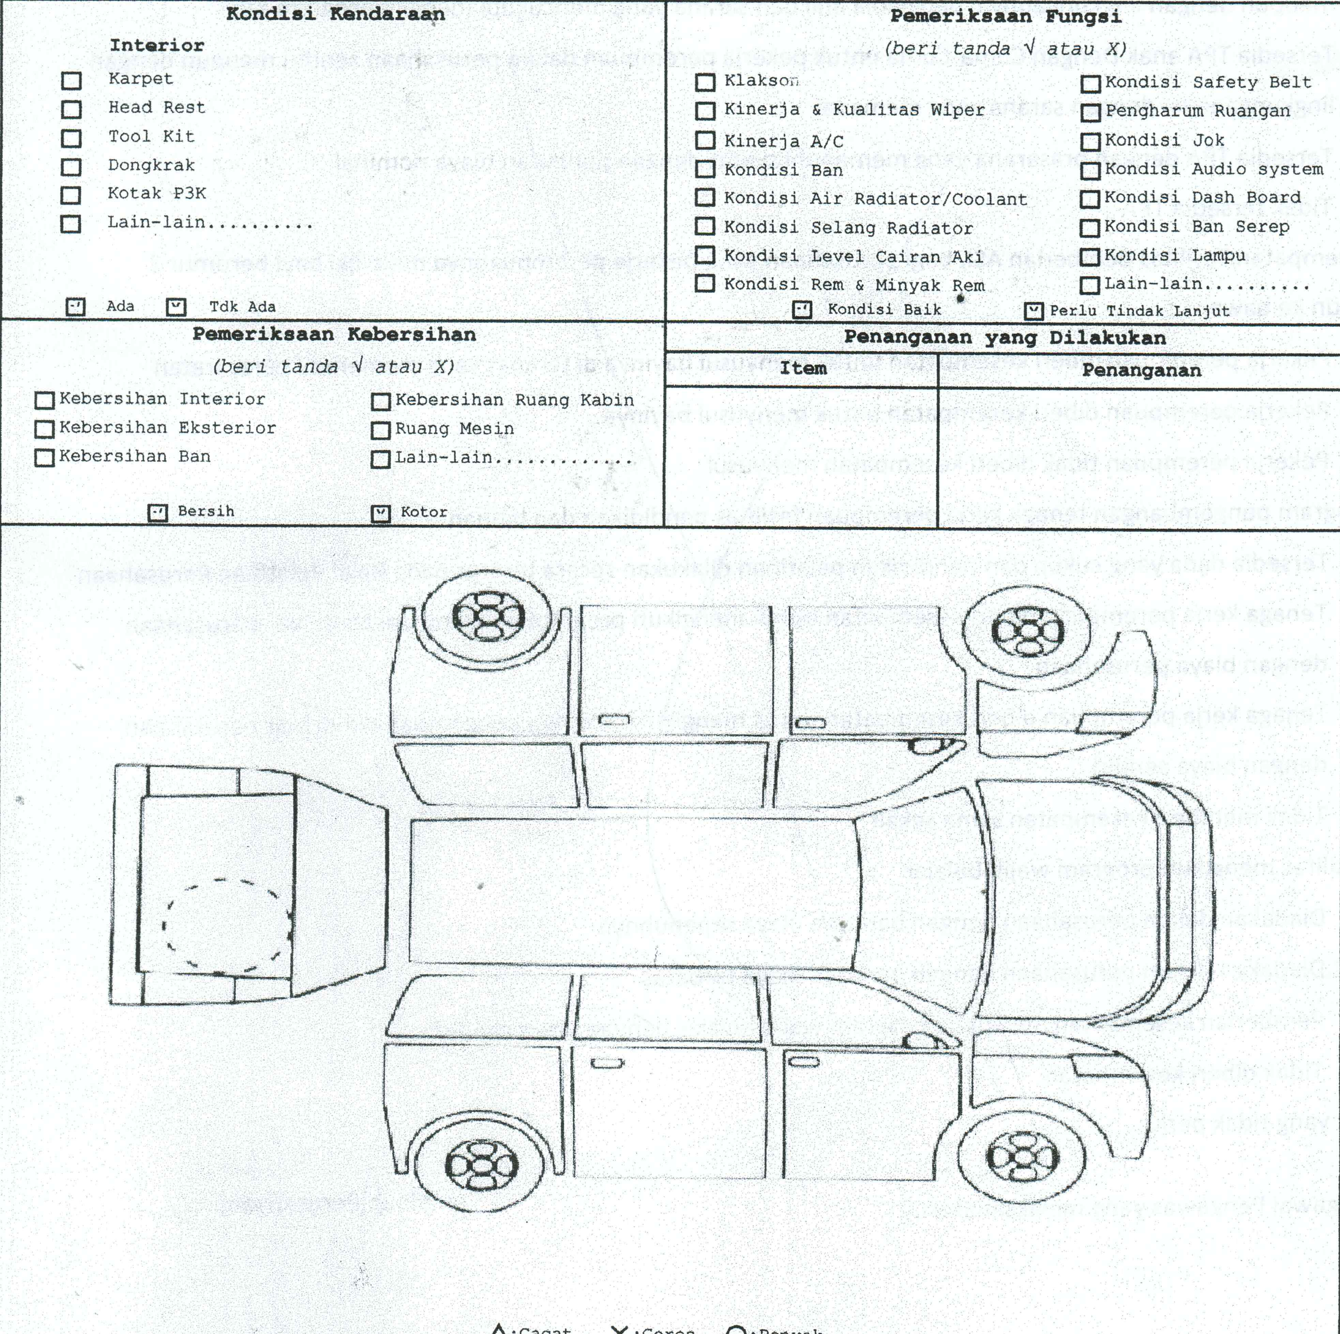

 | Banjarmasin,…………………………………….. | 23 MARET 2018
 | Diperiksa Oleh :

 | FIKRI PANANI |  | MARDI
 | Supervisior GA |  | Pemohon

